AL-DL16016, AL-DL2016
Chcete-li vypočítat rozteč otvorů pro montáž lamel, doplňte do tabulky požadovaný počet lamel v "profilu "U" nebo "UT".
Po zadání hodnot se v tabulce zobrazí vypočítané hodnoty rozteče otvorů a výšky plotové výplně. [mm].
U výplně AL-DL160 pro vyznačení otvorů a upevnění lamel do profilů AL-U21 a AL-UT21 použijeme střední drážku, do které vyznačíme otvory podle hodnot z tabulky pro zvolený počet lamel a výšku profilů AL-U21 a AL-UT21.
V tabulce vyberte vypočtené hodnoty ze sloupce "Drážka" a označte otvory v příslušné drážce až po poslední lamelu. Otvory se vyznačují od začátku profilu "U" nebo "UT".
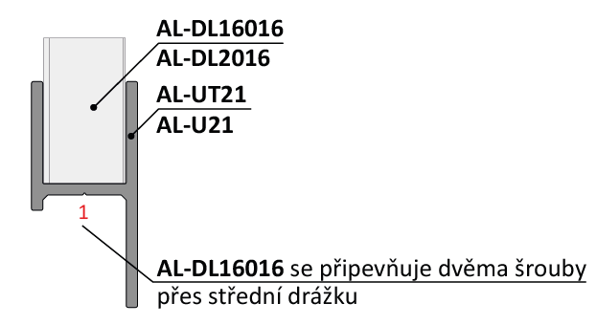
Při montáži lamel AL-DL16016 není nutné během značení děr pro otvory rozlišovat pravý a levý "U" a "UT" profil.
Doplňte hodnotu
 |  | 20
Počet lamel | [ks ]

Rozložený pohled

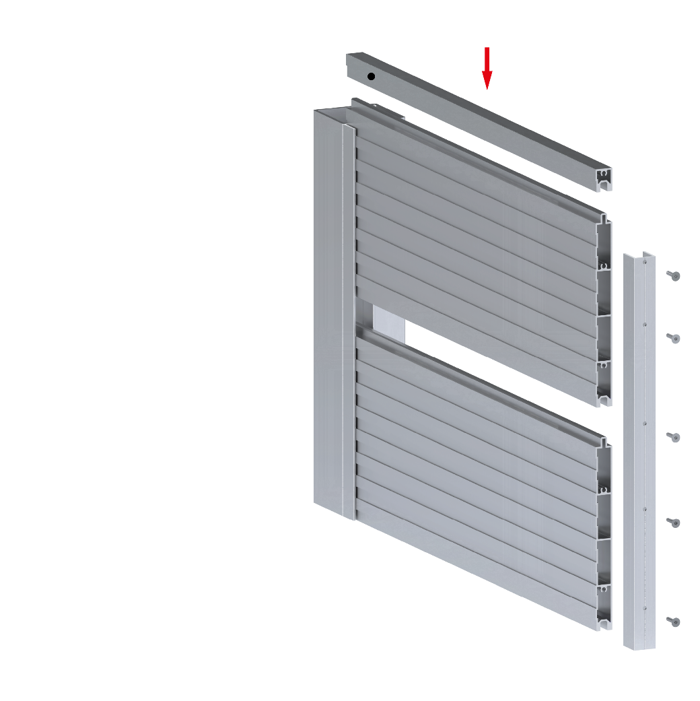
 | Otvory v drážkach
 |  |  | 3216
Lamela | Drážka 1(mm) | Drážka 1(mm)
1 | 36 | 122
2 | 196 | 282
3 | 356 | 442
4 | 516 | 602 | 282
5 | 676 | 762 |  |  | Kód |  | Kód
6 | 836 | 922 |  |  | AL-UT21-6 | AL-U21-6 | AL-DL16016
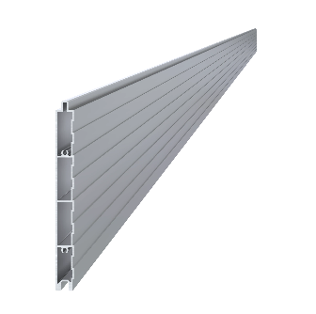
7 | 996 | 1082
8 | 1156 | 1242
9 | 1316 | 1402
10 | 1476 | 1562
11 | 1636 | 1722
12 | 1796 | 1882 | 196
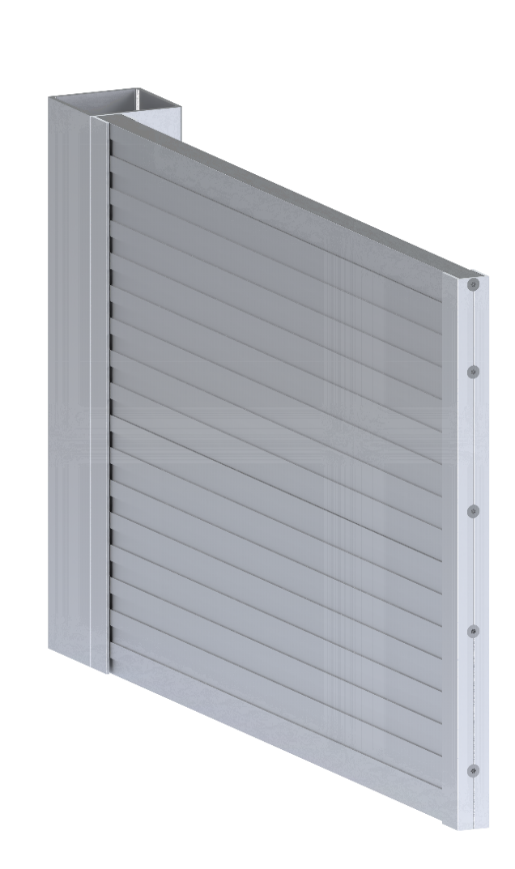
13 | 1956 | 2042
14 | 2116 | 2202 |  |  | Délka (výška) |  | Počet
15 | 2276 | 2362 |  |  | mm |  | 20ks
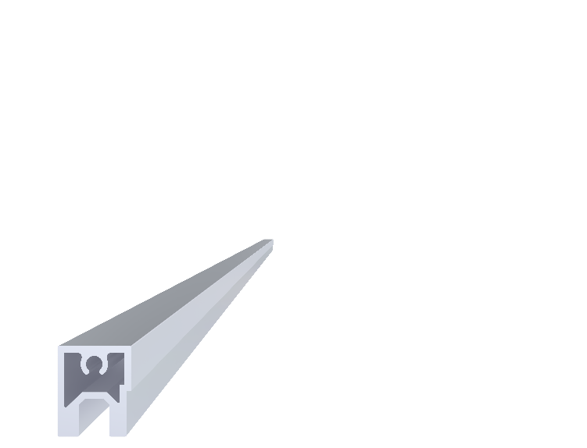
16 | 2436 | 2522
17 | 2596 | 2682
18 | 2756 | 2842
19 | 2916 | 3002 | 122
20 | 3076 | 3162 |  | Vypočítaná výška UT profilu [mm] | Kód |  | Kód
21 | 3236 | 3322 |  |  | Pro „UT“ profil | Pro „U“ profil | AL-DL2016
22 | 3396 | 3482 |  | 3220 | E1-3S4.2x19 | E1-4S4.2x19
23 | 3556 | 3642
24 | 3716 | 3802
25 | 3876 | 3962
26 | 4036 | 4122
27 | 4196 | 4282 | 36
AL-DL2016 | 3216
 |  |  |  |  | Počet |  | Počet
 |  |  |  |  | 80ks |  | 1

